Sheet2
逻辑：根据udid，给玩家发送四封补偿邮件。
邮件形式如下，为条状信息，左边是图标，中间是文本，右边是按钮
第一封邮件帮助玩家恢复进度。（手动发）
图标：金币
文本信息:Click here to get your game progress back! Get X credits. Become Level Y. Become Z VIP Points. | X为credits数量，可配置
金币图片和增加的Credits数值 | Y为普通等级，可配置
 | Z为VIP点数，可配置

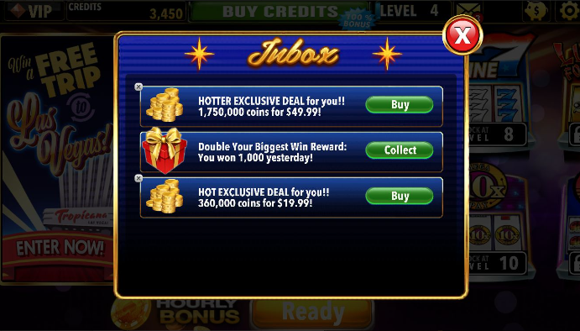
按钮：Collect
点击Collect按钮后，玩家获得奖励。[可配置内容]。 | [credit] credits
 | [LTLucky] LTLucky
 | [exp] 经验（设置为1，如果不填的话会有问题）
 | [lv] 普通等级
 | [vipExp] VIP点数
点击Collect按钮后，会播放按键音效Click.ogg，并播放领取金币的动画和音效MailBoxCollectCredits.mp3。
同时，恢复进度时，credits变化有动画，等级变化有动画(瞬间变等级，但进度条变化有动画)。动画时间按照之前的节奏来。

第二封邮件给予补偿金。（手动发）
图标：金币
文本信息: X lucky credits for you! Enjoy it! | X为credits数量，可配置
金币图片和增加的Credits数值
按钮：Collect
点击collect按钮后，玩家获得游戏补偿Credits和补偿LTLucky值。[可配置内容] | [credit] credits
 | [LTLucky] LTLucky
点击collect按钮后，会播放按键音效Click.ogg，并播放领取金币的动画和音效MailBoxCollectCredits.mp3。
同时，credits变化有动画，等级变化有动画。动画时间按照之前的节奏来。

第三封邮件给予付费玩家的补偿金。（手动发）
图标：金币
文本信息:Thanks for purchasing X credits! 1.5X credits and Y VIP points for you after finding the game progress back! | X为credits数量，可配置
金币图片和增加的Credits数值
按钮：Collect
点击collect按钮后，玩家获得游戏补偿Credits和补偿LTLucky值。[可配置内容] | [credit] credits = 1.5倍内购获得的Creidits
 | [LTLucky] LTLucky = 1倍内购获得的LTLucky值
 | [vipExp] VIP点数 = 1倍内购获得的VIP点数
点击collect按钮后，会播放按键音效Click.ogg，并播放领取金币的动画和音效MailBoxCollectCredits.mp3。
同时，credits变化有动画，等级变化有动画。动画时间按照之前的节奏来。

第四封邮件给予玩家的优惠内购的机会。（手动发，暂时不做）
图标：金币
文本信息:EXCLUSIVE DEAL: X credits(YX more credits) for only $Z! | X为credits数量，可配置
按钮：Buy
点击Buy按钮后，玩家开始内购，以$Z购买X Credits。[可配置内容] | [credit] credits = 1.5倍内购获得的Creidits
 | [LTLucky] LTLucky = 1倍内购获得的LTLucky值
 | [price] price
点击Buy按钮后，会播放按键音效Click.ogg，并进入支付流程。

神策打点：玩家领取邮箱后发送事件Trojan_ReadMailBox，见神策打点文档。
测试工具：策划手动发送补偿金和恢复进度邮件。

公告邮件
公告邮件
一 | 目的
 | 在节日的时候，我们希望向某一渠道（或版本）的用户统一发送一封邮件，赠送一些奖励
二 | 具体需求
1 | 服务器需要搭建公告邮件后台，具体需求见《PM系统设计方案》
2 | 后台搭建好后，运营人员可以手动配置要发送的公告邮件内容，然后发布到服务器上
3 | 客户端需要去获取这封公告邮件，并且以邮件的形式显示在玩家邮箱里
4 | 客户端获取的这封公告邮件与其他邮件处理方式一样，都可以点击collect，获取邮件奖励；collect all功能、新邮件显示“new”提示对该邮件同样适用
5 | 邮箱排序方式：公告邮件>普通邮件，同种邮件按时间先后排序（最近发送的邮件排在最上面）
三 | 邮件显示优化
 | 邮件会以图形的方式显示credits，level，VIP等级；如下图所示
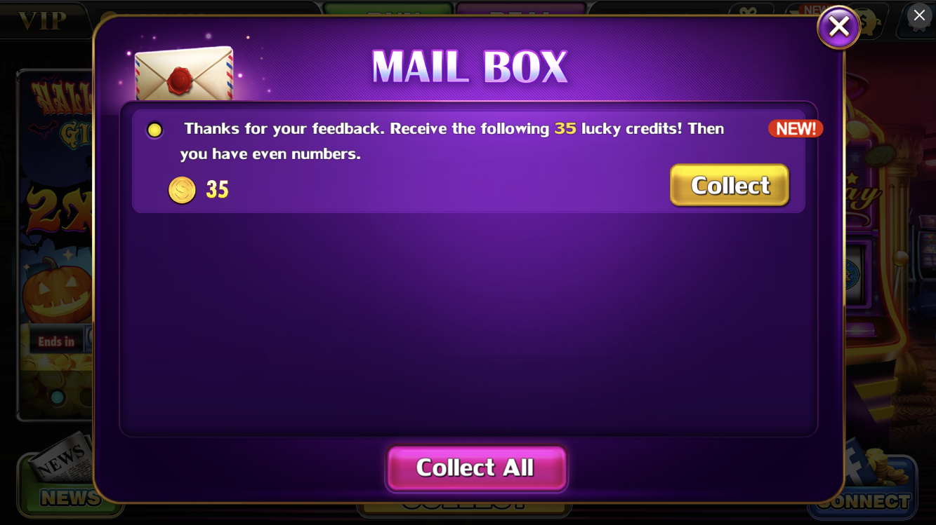

+1000, Level 47,

 | 如果只补偿credits，则等级和VIP等级隐藏；
 | 如果补偿credits，恢复玩家等级，则只显示credits和等级；
 | 如果补偿credits，恢复玩家等级，恢复玩家VIP等级，则都显示
 | 后台发送的Lucky值，levelpoint，VipPoint不用显示

